cramer 2x2
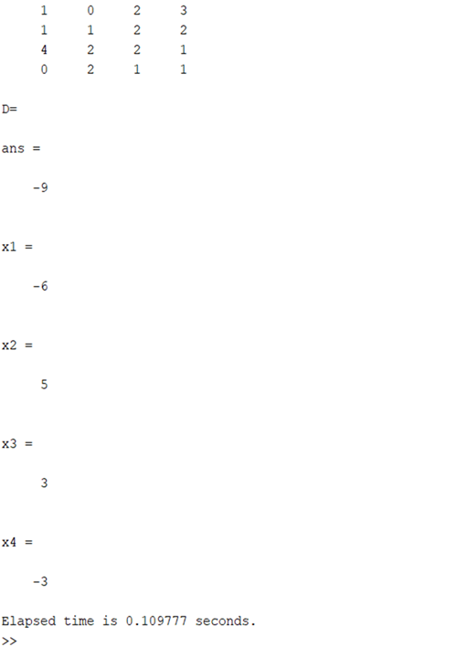
Cramer 2 x 2
x | y
-10 | -3 | 9
-5 | 5 | -2

det S | -65 | x | 9 | -3 | x | -0.6
det x | 39 |  | -2 | 5 | y | -1
det y | 65
 |  | y | -10 | 9
 |  |  | -5 | -2

